0702
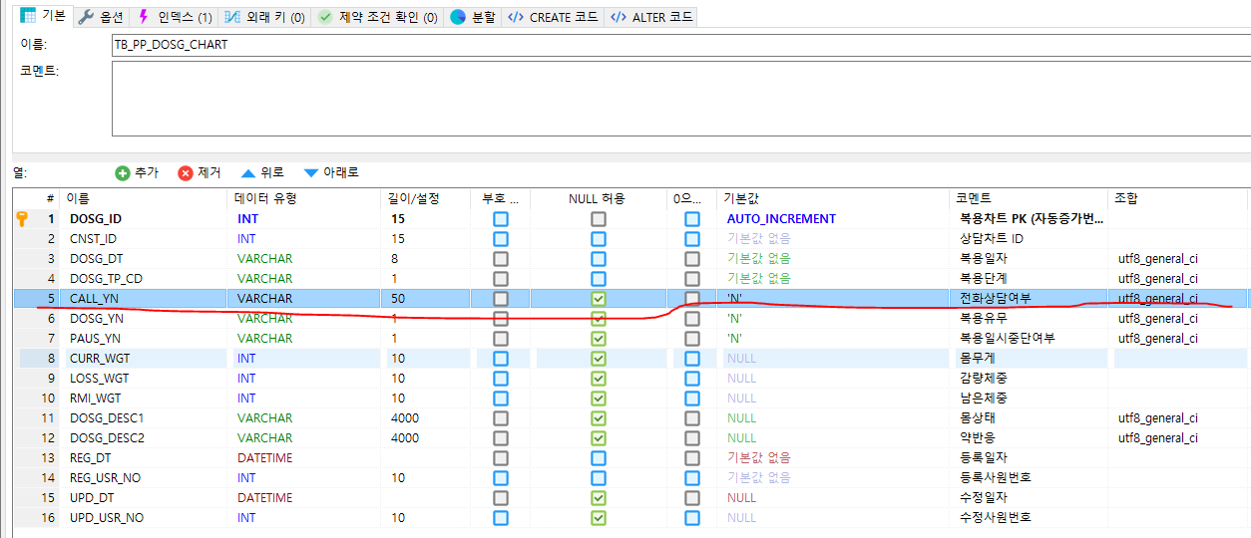
1 | 복용차트 테이블 전화상담여부 필드 변경 (CALL_YN)
 | → TB_COMM_USER 테이블의 USER_AUTH 값으로 대체함 (CHEMIST, COUNSELOR)

